Graphique 16
Graphique 16 | Evolution du nombre d’implantations physiques d’établissements français par an

 | Privé | Public | Effectif cumulé
1973 | 2 |  | 2
1975 |  | 1 | 3
1984 | 1 |  | 4
1988 | 1 |  | 5
1989 | 3 |  | 8
1990 | 1 |  | 9
1992 |  | 2 | 11
1993 | 1 |  | 12
1994 | 2 |  | 14
1995 | 1 | 2 | 17
1996 | 2 |  | 19
1997 | 1 | 2 | 22
1999 | 1 |  | 24
2000 |  | 1 | 25
2002 | 4 | 1 | 30
2003 |  | 1 | 31
2004 | 3 |  | 34
2005 | 5 | 2 | 41
2006 | 4 | 2 | 47
2007 | 2 | 3 | 52
2008 | 4 | 1 | 57
2009 | 6 | 4 | 67
2010 | 6 | 2 | 75
2011 | 10 | 2 | 87
2012 | 6 | 5 | 98
2013 | 3 | 1 | 102
2014 | 5 | 3 | 110
2015 | 10 | 6 | 126
 |  | Privé | Public | Effectif cumulé
 | 1973 | 2 |  | 2
 | 1975 |  | 1 | 3
 | 1984 | 1 |  | 4
 | 1988 | 1 |  | 5
 | 1989 | 3 |  | 8
 | 1990 | 1 |  | 9
 | 1992 |  | 2 | 11
 | 1993 | 1 |  | 12
 | 1994 | 2 |  | 14
 | 1995 | 1 | 2 | 17
 | 1996 | 2 |  | 19
 | 1997 | 1 | 2 | 22
 | 1999 | 1 |  | 24
 | 2000 |  | 1 | 25
 | 2002 | 4 | 1 | 30
 | 2003 |  | 1 | 31
 | 2004 | 3 |  | 34
 | 2005 | 5 | 2 | 41
 | 2006 | 4 | 2 | 47
 | 2007 | 2 | 3 | 52
 | 2008 | 4 | 1 | 57
 | 2009 | 6 | 4 | 67
 | 2010 | 6 | 2 | 75
 | 2011 | 10 | 2 | 87
 | 2012 | 6 | 5 | 98
 | 2013 | 3 | 1 | 102
 | 2014 | 5 | 3 | 110
 | 2015 | 10 | 6 | 126

 | Source : France Stratégie, 2016

Graphique 17
Graphique 17 | Répartition de l’offre de programmes à l’étranger par région

 |  | Royaume-Uni | France | Allemagne
 | Afrique | 10.5% | 27.9% | 45.0%
 | Asie | 61.8% | 38.3% | 22.6%
 | Océanie | 0.1% | 0.3%
 | Europe | 10.1% | 12.5% | 2.8%
 | Moyen-Orient | 13.3% | 18.4% | 22.3%
 | Multiple | 1.5%
 | Amérique du Nord | 2.7% | 0.2%
 | Amérique latine | 0.0% | 2.5%
 | Non répertorié |  |  | 7%

 | Source : France Stratégie, 2016 ; DAAD ; HESA. La surreprésentation de l’Afrique pour l’Allemagne tient aux effectifs de l’université allemande d’Egypte.
 | Afrique | Asie | Océanie | Europe | Moyen-Orient | Multiple | Amérique du Nord | Amérique latine | Non répertorié
Royaume-Uni | 10.5% | 61.8% | 0.1% | 10.1% | 13.3% | 1.5% | 2.7% | 0.0%
France | 27.9% | 38.3% | 0.3% | 12.5% | 18.4% |  | 0.2% | 2.5%
Allemagne | 45.0% | 22.6% |  | 2.8% | 22.3% |  |  |  | 7.3%

Graphique18
Graphique18 | Distribution de l’offre par discipline et par pays d’envoi

 |  | Business & Management | Management & STS | Ingénieur | Sciences & Technologie | Sciences humaines et sociales | Arts | Pluridisciplinaire
 | Royaume-Uni | 19% | 6% | 25% | 25% | 0% | 13% | 13%
 | États-Unis | 29% | 14% | 29% | 14% | 0% | 0% | 14%
 | Allemagne | 22% | 11% | 44% | 11% | 11% | 0% | 0%
 | France | 0% | 0% | 75% | 13% | 13% | 0% | 0%
 | Australie | 60% | 0% | 20% | 20% | 0% | 0% | 0%

 | Source: Site internet du ministère de l'éducation chinois (http://www.crs.jsj.edu.cn/index.php/default/approval/orglists/2)

Graphique 19
Graphique 19 | Répartition des effectifs à l’étranger par discipline

 |  | Royaume-Uni | Allemagne | Australie | France
 | Sciences Technologies Santé | 44.3% | 66.5% | 21.0% | 36.3%
 | Économie Gestion | 43.6% | 28.3% | 58.6% | 32.2%
 | Droit |  |  |  | 7.7%
 | Sciences humaines et sociales |  |  | 7.0% | 2.6%
 | Art Lettre Langues | 7.8% | 4.3% |  | 1.5%
 | Autres | 4.3% | 0.9% | 13.4% | 19.7%

 | Source : France Stratégie, 2016 ; DAAD ; HESA ;

 | Sciences Technologies Santé | Économie Gestion | Droit | Sciences humaines et sociales | Art Lettre Langues | Autres
Royaume-Uni | 44.3% | 43.6% |  |  | 7.8% | 4.3%
Allemagne | 66.5% | 28.3% |  |  | 4.3% | 0.9%
Australie | 21.0% | 58.6% |  | 7.0% |  | 13.4%
France | 36.3% | 32.2% | 7.7% | 2.6% | 1.5% | 19.7%

Graphique 20
Graphique 20 | Répartition des effectifs à l’étranger des programmes par niveau d’étude

 |  | 1er cycle | 2e cycle | Autres
 | Allemagne | 80.7% | 18.7% | 0.6%
 | Australie | 68.0% | 21.0% | 11.0%
 | Royaume-Uni | 72.0% | 26.0% | 2.0%
 | France | 41.3% | 57.1% | 1.6%

 | Source : France Stratégie, 2016 ; DAAD ; BIS ;

Graphique 21
Graphique 21 | Implantations d’établissements français selon les motivations. Essai de cartographie

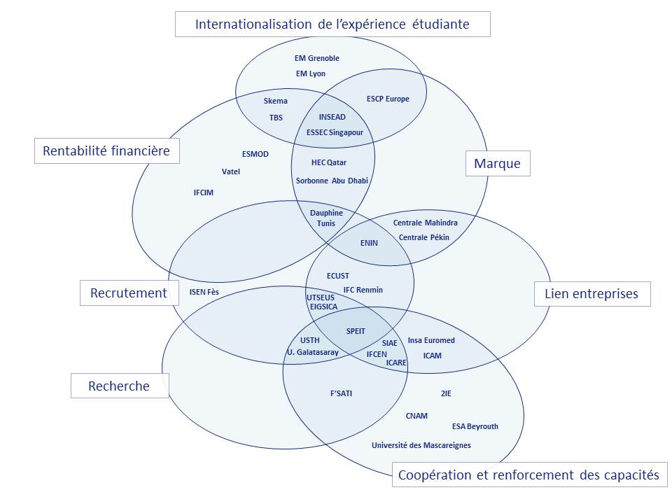

 | Cartographie réalisée à partir des entretiens, sur le principe de la « méthode des nuées dynamiques ».

Graphique 22
Graphique 22 | Langues d’enseignement des programmes français à l’étranger

 |  | Nbre de programmes
 | Français uniquement | 256
 | Français & Anglais | 25
 | Français & Locale | 12
 | Français & Anglais & Locale | 14
 | Anglais uniquement | 115
 | Anglais & Locale | 16
 | Locale uniquement | 9

 | Source : France Stratégie, 2016

Graphique 23
Graphique 23 | Langues d’enseignement des programmes à l’étranger par type et par région

 | Par région
 |  | Afrique | Asie | Proche et Moyen-Orient | Europe | Amérique latine
 | Français uniquement | 85.4% | 30.6% | 55.7% | 42.1% | 38.1%
 | Français & Anglais | 4.7% | 10.5% | 2.9% | 3.5% | 0.0%
 | Français & Locale | 0.0% | 1.6% | 0.0% | 7.0% | 28.6%
 | Français & Anglais & Locale | 1.2% | 8.1% | 2.9% | 0.0% | 0.0%
 | Anglais uniquement | 8.8% | 43.5% | 37.1% | 24.6% | 14.3%
 | Anglais & Locale | 0.0% | 4.0% | 1.4% | 15.8% | 4.8%
 | Locale uniquement | 0.0% | 1.6% | 0.0% | 7.0% | 14.3%

 | Par type d'implantation
 |  | Campus satellite | Diplôme délocalisé | Établissement associé | Établissement franchisé
 | Français uniquement | 42.6% | 65.1% | 66.2% | 12.8%
 | Français & Anglais | 2.1% | 4.7% | 1.3% | 21.3%
 | Français & Locale | 0.0% | 3.3% | 3.9% | 0.0%
 | Français & Anglais & Locale | 0.0% | 0.7% | 11.7% | 6.4%
 | Anglais uniquement | 46.8% | 25.5% | 13.0% | 25.5%
 | Anglais & Locale | 8.5% | 0.4% | 3.9% | 17.0%
 | Locale uniquement | 0.0% | 0.4% | 0.0% | 17.0%

 | Source: France Stratégie, 2016

Graphique 24
Graphique 24 | Repères sur l’offre des écoles d’ingénieurs à l’étranger

 |  | Afrique | Asie
 | Nombre de programmes | 11 | 13
 |  | Afrique | Asie
 | Effectifs | 844 | 5843

Nombre de programmes
Effectifs

 |  |  |  |  | Effectifs par pays
 |  |  |  | Chine | 2,563
 |  |  |  | Inde | 2,080
 |  |  |  | Vietnam | 1,200
 |  |  |  | Maroc | 383
 |  |  |  | Congo | 300
 |  |  |  | Cameroun | 136
 |  |  |  | Tunisie | 25
 |  |  |  | Total | 6,687
 | Source : France Stratégie, 2016

Graphique 25
Graphique 25 | Repères sur l’offre des écoles de commerce à l’étranger

 |  | Afrique | Amérique du Nord | Amérique latine et Caraibes | Asie | Europe | Proche & Moyen-Orient
 | Nombre de programmes | 8 | 7 | 1 | 16 | 20 | 3
 |  | Afrique | Amérique du Nord | Amérique latine et Caraibes | Asie | Europe | Proche & Moyen-Orient
 | Effectifs | 618 | 0 | 0 | 339 | 1714 | 183

Effectifs
Nombre de programmes
 |  |  |  |  |  |  |  |  | Effectifs par pays
 |  |  |  |  |  |  |  | Royame-Uni | 561
 |  |  |  |  |  |  |  | Espagne | 551
 |  |  |  |  |  |  |  | Allemagne | 428
 |  |  |  |  |  |  |  | Maroc | 330
 |  |  |  |  |  |  |  | Chine | 228
 |  |  |  |  |  |  |  | Italie | 174
 |  |  |  |  |  |  |  | Algérie | 164
 |  |  |  |  |  |  |  | Autres | 418
 |  |  |  |  |  |  |  | Total | 2,854

 | Source : France Stratégie, 2016

Graphique 26
Graphique 26 | Repères sur l’offre des universités à l’étranger

 |  | Afrique | Amérique du Nord | Amérique Latine et Caraibes | Asie | Europe | Océanie | PMO
 | Nombre de programmes | 126 | 2 | 18 | 105 | 47 | 1 | 27

Programmes par région
Programme par niveau d'étude

 |  |  |  |  |  |  | Effectifs par pays
 |  |  |  |  |  | Maroc | 1,995
 |  |  |  |  |  | Vietnam | 1,201
 |  |  |  |  |  | Émirats arabes unis | 989
 |  |  |  |  |  | Égypte | 729
 |  |  |  |  |  | Chine | 611
 |  |  |  |  |  | Malaisie | 600
 |  |  |  |  |  | Tunisie | 549
 |  |  |  |  |  | Autres | 3,787
 |  |  |  |  |  | Total | 10,461

 |  | 1er cycle | 2e cycle | 3e cycle
 | Nombre de programmes | 96 | 236 | 9

 | Source : France Stratégie, 2016

Graphique 27
Graphique 27 | Modèles économiques des implantations physiques d’établissements français à l’étranger (hors franchises)

TBS Casablanca
USTH
3
Skema Suzhou
Centrale Pékin 2005
Financement de la mobilité des enseignants français : frais de mission ET rémunération
EDHEC

Financement de l’établissement français
Ecole de Design de Nantes - Chine
Université
Galatasaray
IFCIM
EIGSICA
1
ICN – GA/INUA

F’SATI

Financement de la mobilité des enseignants français : rémunération
ENIN*
SPEIT*

IFCEN

4
Zone d’autofinancement du programme
Financement de la mobilité des enseignants français : frais de mission
Institut ICAM-UCAC

FGL - ECUST

Sorbonne Abu Dhabi
2
5
Centrale Pékin 2013
Aucun financement
Insa Euromed
Ecole Centrale Mahindra
HEC Paris Qatar*
Sorbonne Kazakhstan

Aucun financement de la part d’un partenaire académique
Financement de l’infrastructure, du personnel administratif et pédagogique local
Financement de la mobilité des enseignants : frais de mission OU rémunération
Financement de la mobilité des enseignants français : frais de mission ET rémunération
+
Campus satellites
Etablissements associés
* Bénéficie d’un financement d’entreprises françaises
Financement du partenaire académique

 | Source: France Stratégie, 2016

Tableau 24
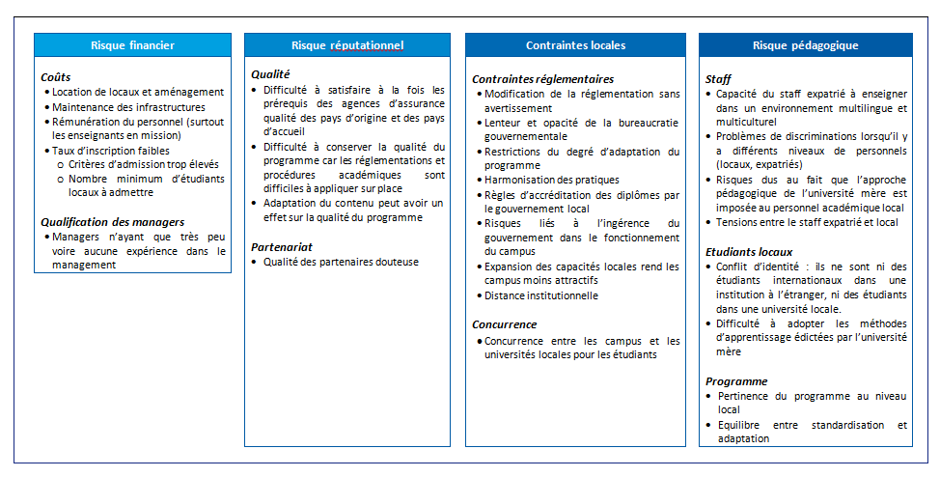
Tableau 24 | Risques et contraintes des campus satellites et des établissements associés

Graphique 28
Graphique 28 | Modèles économiques des diplômes délocalisés, du point de vue des établissements français

Modèle coûteux pour l’établissement français
Modèle rentable pour l’établissement français

Équilibre financier
Prise en charge de tous les coûts par le partenaire

Coûts cachés :
gestion administrative, encadrement, bénévolat des professeurs, exonération de droits, etc.
Université Paris 8
Compensé ou justifié par un potentiel en termes de partenariats stratégiques pour le développement d’activités de recherche ou le recrutement des étudiants
Université François Rabelais de Tours
ICN Business School
Université de Nice SA
Université de Bordeaux
EM Grenoble
Rennes 1 - Nankin

Financement de l’EF
(frais de mission ET/OU rémunération des enseignants français)
Ressources pour l’EF
(droits de scolarité importants ou part du chiffre d’affaires)

 |  | Source : France Stratégie, EF : établissement français

